18 平均年齢
18 平均年齢

 | 時点 2020(R2)年10月1日（５年毎）
 | 単位 歳 |  |  |  |  |  |  |  | 偏差値 |  | 40.8
順位 |  | 都道府県名 |  | 数 値 |  |  | 順位 | 都道府県名 |  | 数 値

 |  | 0 | 全 国 |  | 47.7 | 0.0 | 24 | 0 | 熊 本 |  | 48.6
1 |  | 0 | 秋 田 |  | 53.0 | 0.0 | 25 | 0 | 群 馬 |  | 48.5
2 |  | 0 | 高 知 |  | 51.3 | 0.0 | 25 | 0 | 福 井 |  | 48.5
3 |  | 0 | 青 森 |  | 50.9 | 0.0 | 27 | 0 | 岐 阜 |  | 48.4
4 |  | 0 | 岩 手 |  | 50.7 | 0.0 | 27 | 0 | 静 岡 |  | 48.4
4 |  | 0 | 徳 島 |  | 50.7 | 0.0 | 27 | 0 | 三 重 |  | 48.4
6 |  | 0 | 山 形 |  | 50.6 | 0.0 | 30 | 0 | 茨 城 |  | 48.2
7 |  | 0 | 山 口 |  | 50.5 | 0.0 | 30 | 0 | 岡 山 |  | 48.2
8 |  | 0 | 和歌山 |  | 50.2 | 0.0 | 32 | 0 | 佐 賀 |  | 48.1
8 |  | 0 | 島 根 |  | 50.2 | 0.0 | 33 | 0 | 栃 木 |  | 48.0
10 |  | 0 | 愛 媛 |  | 50.1 | 0.0 | 33 | 0 | 石 川 |  | 48.0
11 |  | 0 | 新 潟 |  | 50.0 | 0.0 | 35 | 0 | 兵 庫 |  | 47.9
12 |  | 0 | 北海道 |  | 49.8 | 0.0 | 36 | 0 | 京 都 |  | 47.8
12 |  | 0 | 富 山 |  | 49.8 | 0.0 | 37 | 0 | 広 島 |  | 47.7
12 |  | 0 | 大 分 |  | 49.8 | 0.0 | 38 | 0 | 宮 城 |  | 47.5
15 |  | 0 | 長 崎 |  | 49.7 | 0.0 | 39 | ◎ | 千 葉 |  | 47.1
16 |  | 0 | 福 島 |  | 49.6 | 0.0 | 40 | 0 | 大 阪 |  | 47.0
16 |  | 0 | 長 野 |  | 49.6 | 0.0 | 41 | 0 | 埼 玉 |  | 46.9
18 |  | 0 | 鹿児島 |  | 49.4 | 0.0 | 42 | 0 | 福 岡 |  | 46.7
19 |  | 0 | 鳥 取 |  | 49.3 | 0.0 | 43 | 0 | 神奈川 |  | 46.5
19 |  | 0 | 宮 崎 |  | 49.3 | 0.0 | 44 | 0 | 滋 賀 |  | 45.9
21 |  | 0 | 山 梨 |  | 49.1 | 0.0 | 45 | 0 | 愛 知 |  | 45.7
21 |  | 0 | 香 川 |  | 49.1 | 0.0 | 46 | 0 | 東 京 |  | 45.3
23 |  | 0 | 奈 良 |  | 49.0 | 0.0 | 47 | 0 | 沖 縄 |  | 43.4

平均年齢
北海道 | 49.8
青 森 | 50.9
岩 手 | 50.7
宮 城 | 47.5
秋 田 | 53
山 形 | 50.6
福 島 | 49.6
茨 城 | 48.2
栃 木 | 48
群 馬 | 48.5
埼 玉 | 46.9
千 葉 | 47.1
東 京 | 45.3
神奈川 | 46.5
新 潟 | 50
富 山 | 49.8
石 川 | 48
福 井 | 48.5
山 梨 | 49.1
長 野 | 49.6
岐 阜 | 48.4
静 岡 | 48.4
愛 知 | 45.7
三 重 | 48.4
滋 賀 | 45.9
京 都 | 47.8
大 阪 | 47
兵 庫 | 47.9
奈 良 | 49
和歌山 | 50.2
鳥 取 | 49.3
島 根 | 50.2
岡 山 | 48.2
広 島 | 47.7
山 口 | 50.5
徳 島 | 50.7
香 川 | 49.1
愛 媛 | 50.1
高 知 | 51.3
福 岡 | 46.7
佐 賀 | 48.1
長 崎 | 49.7
熊 本 | 48.6
大 分 | 49.8
宮 崎 | 49.3
鹿児島 | 49.4
沖 縄 | 43.4

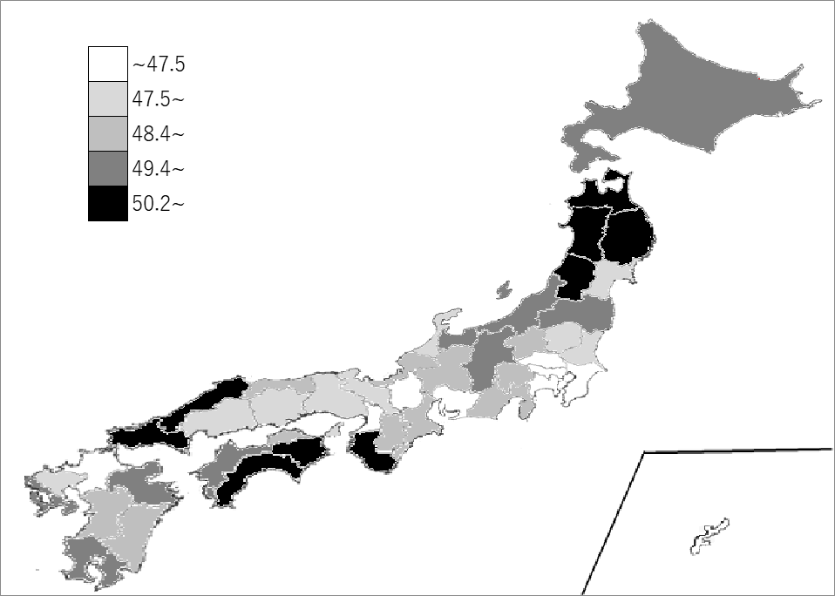
千葉県の推移
平成12年 | 40.3 | 42
平成17年 | 42.4 | 42
平成22年 | 44.3 | 40
平成27年 | 46 | 39
令和2年 | 47.1 | 39

《備 考》 ・資料出所 総務省統計局「令和2年国勢調査結果」 注）年齢「不詳」の者を除いて算出しています。

